工程进度及租金案例
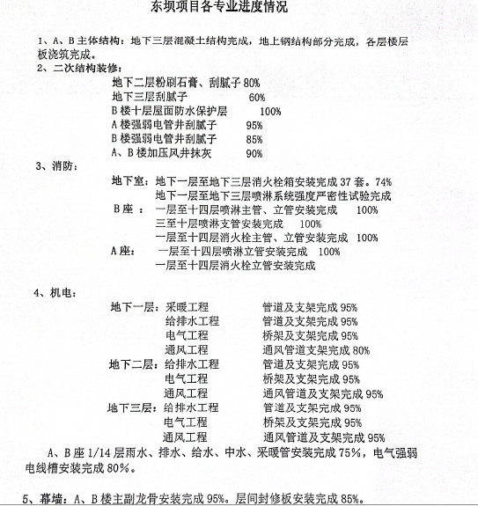
 | 租金
众汇广场 | 3-4元
七棵树创意园 | 3-4元
朗园STATION | 3.5-5元
安家科技文创园 | 4元
平房国际综合商务会馆 | 4.5元

